套餐1万
河南臻客实业【伊河湾项目】1万元家电礼包套餐
序号 | 礼品名称 | 品牌 | 规格 | 型号 | 图片 | 单位 | 含税单价（元） | 京东产品链接 | 网上查询价格
1 | 超高清电视 | TCL乐华 | 65寸 | 65K53 |  | 1台 | 4999 | 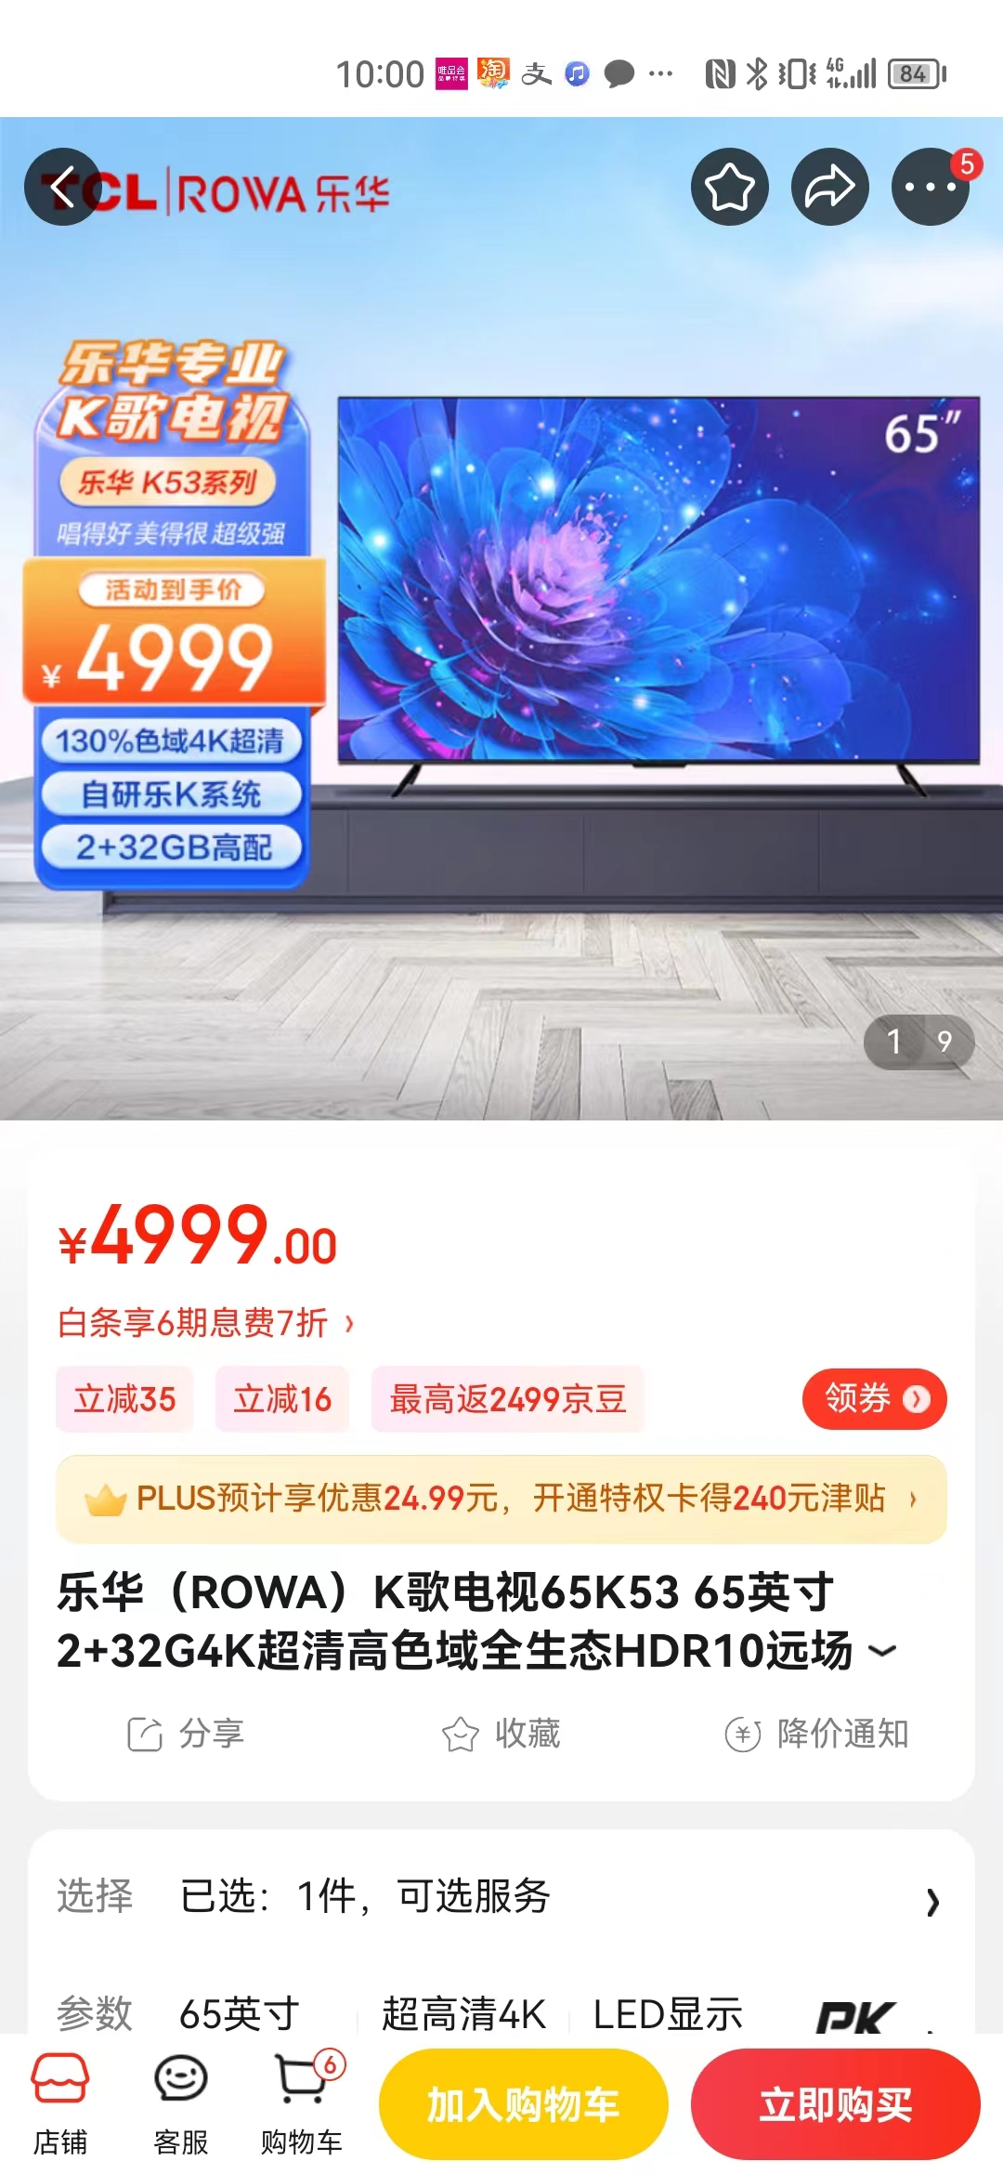
2 | 双开门冰箱 | 海尔 | 538升 | BCD-538WGHSSEDBL | 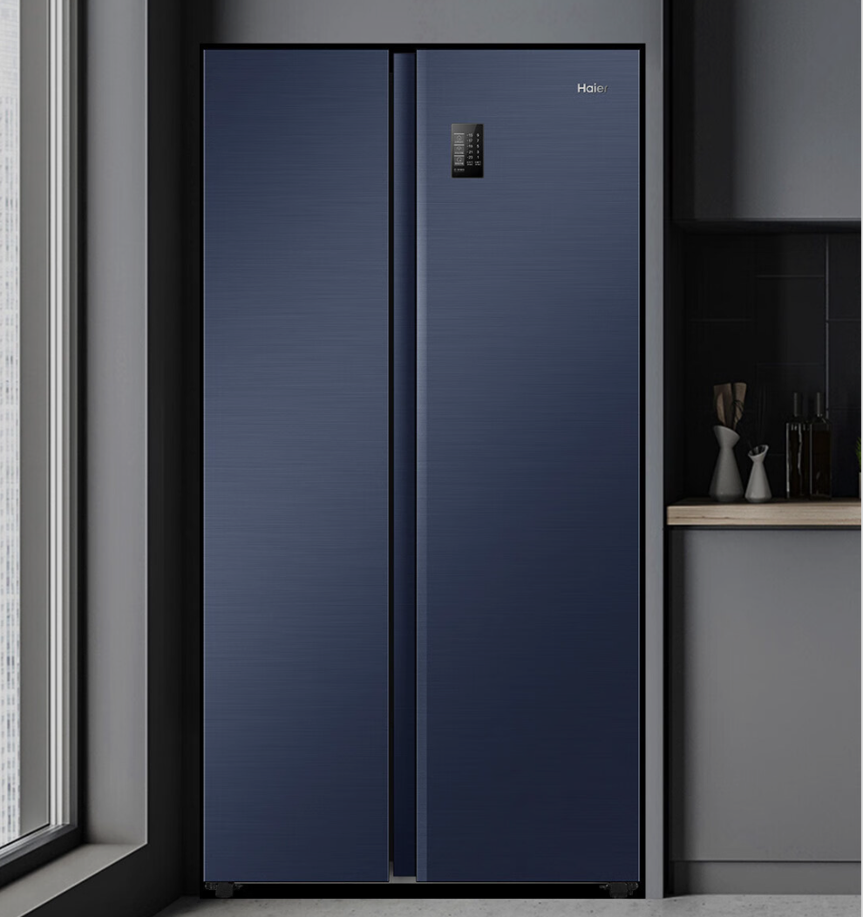 | 1台 | 3999 |  | 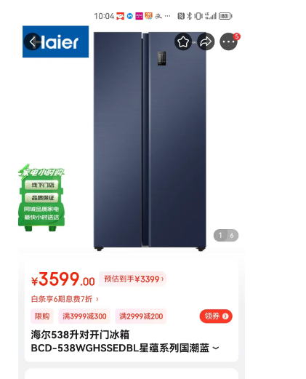
3 | 空调柜机 | TCL | 2匹 | KFRd-72LW/DBp-BL23+B3 | 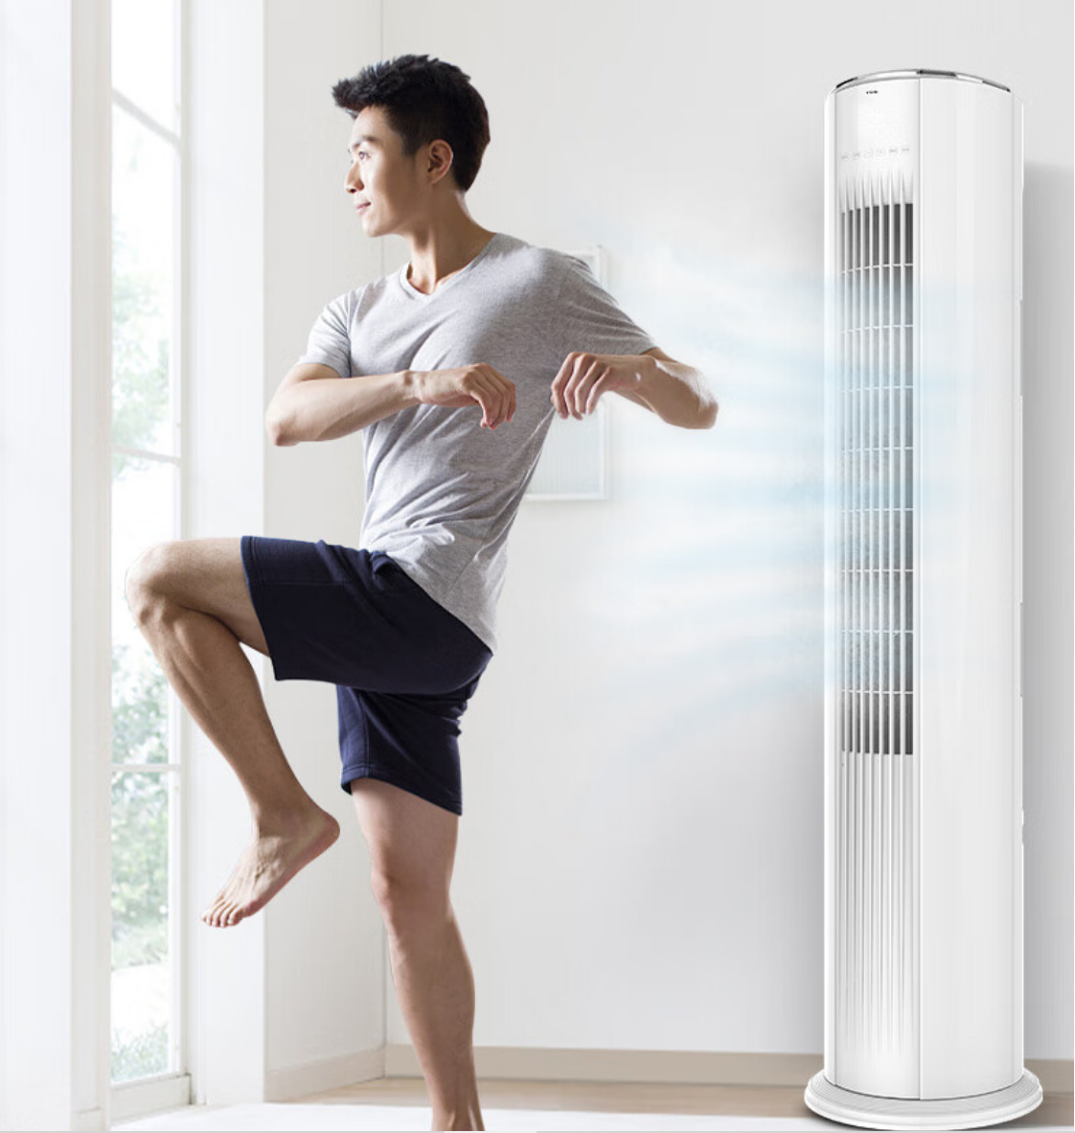 | 1台 | 7999 |  | 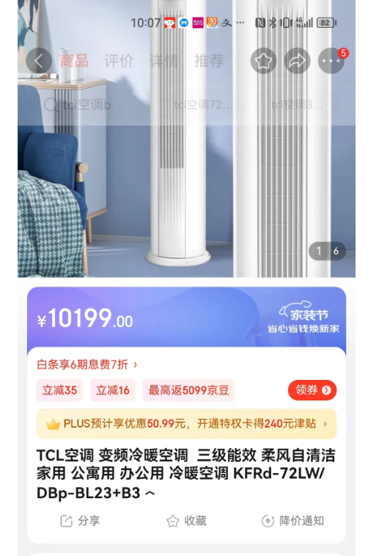
4 | 全自动滚筒洗衣机 | 小天鹅 | 10公斤 | TG100V26DY |  | 1台 | 2899
5 | 空气炸锅 | 美的 | 3升 | KZ30E201 |  | 1台 | 309
6 | 电烤箱 | 美的 | 25升 | PT2531 |  | 1台 | 189 |  | 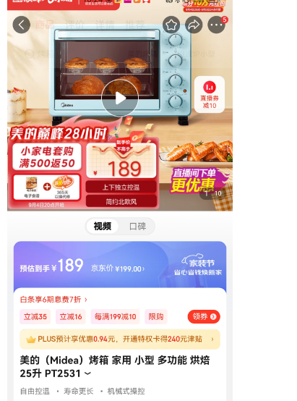
7 | 热水壶 | 美的 | 1.8升 | MK-SH17M301A |  | 1台 | 79 |  | 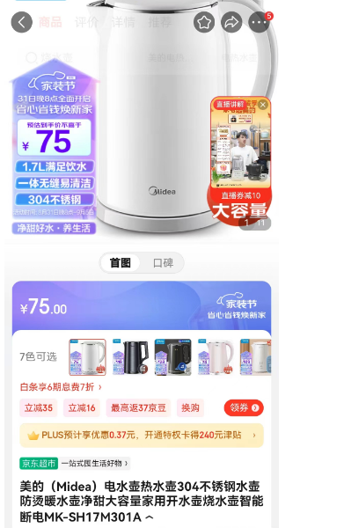
8 | 总计 | 20394
9 | 税费（6%） | 1223.64
10 | 合计 | 21617.64
11 | 优惠总计 | 10000.00
备注： 1、本单价包含产品价、物流费、送货安装服务费、税费等费用。不含二次转运费、仓储费等增值费用。 2、若交货时间过长，导致部分产品停产，需提前报备甲方，经甲方同意后可用同品牌或者同档次其他品牌产品更换。

